Sheet1
交易单号 | 商户单号 | 退款情况 | 投诉时间 | 处理时间 | 处理结果 | 订单商品说明 | 未退款情况说明 | 沟通记录 | 沟通记录 | 沟通记录 | 沟通记录 | 沟通记录
4200003029202604283723348782 | 5921703241260428 | 全额退款 | 2026-05-23 19:54:00 | 2026-05-23 20:08:00 | 全额退款（原路返回） |  |  | 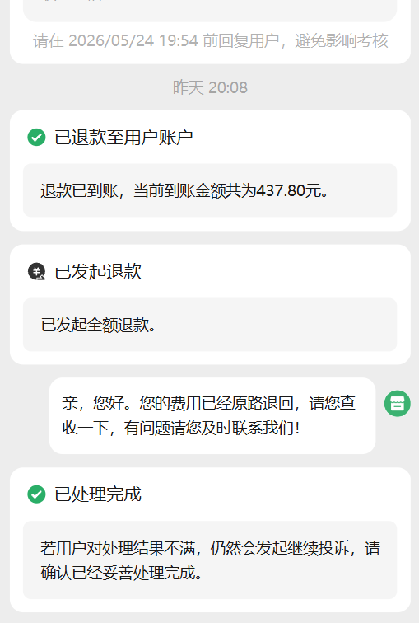
4200003105202605212997778600 | 5555275103260521 | 全额退款 | 2026-05-21 12:18:00 | 2026-05-21 12:31:00 | 全额退款（原路返回） |  |  | 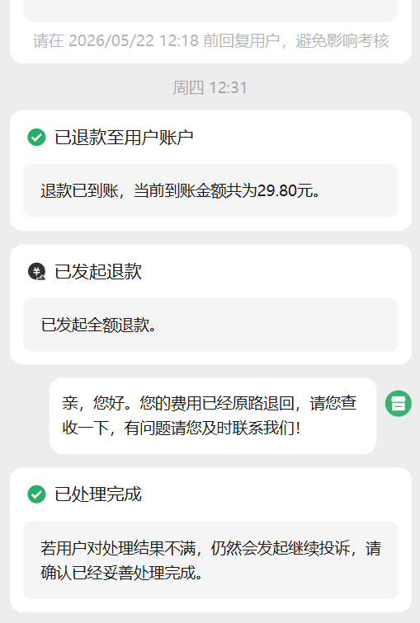
4200003035202605203044603526 | 5522324447260520 | 全额退款 | 2026-05-20 18:26:00 | 2026-05-20 20:15:00 | 全额退款（原路返回） |  |  | 